工作表1
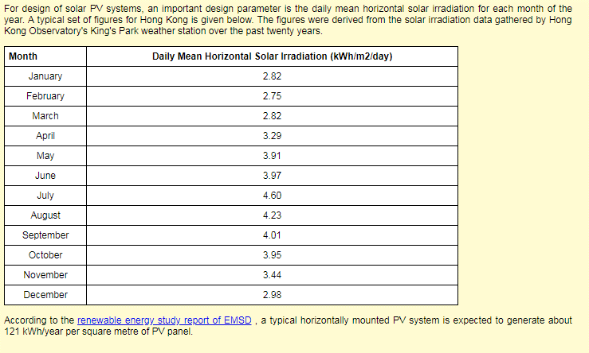
1kwh | 3.6MJ

 |  | kwh/m2
Month | Num of Day | Daily Mean Horizontal Solar Irradiation (kWh/m2/day) | Cumulative | cityu weather
January | 31 | 2.82 | 87.42 | 78.70
February | 28 | 2.75 | 77 | 75.37
March | 31 | 2.82 | 87.42 | 90.11
April | 30 | 3.29 | 98.7 | 101.10
May | 31 | 3.91 | 121.21 | 113.78
June | 30 | 3.97 | 119.1 | 115.68
July | 31 | 4.6 | 142.6 | 152.70
August | 31 | 4.23 | 131.13 | 134.26
September | 30 | 4.01 | 120.3 | 119.99
October | 31 | 3.95 | 122.45 | 125.50
November | 30 | 3.44 | 103.2 | 103.82
December | 31 | 2.98 | 92.38 | 94.77 | 863.01
 | 365 |  | 1302.91 | 1305.781

 |  | conversion rate | 9.3%
 |  | PV solar energy | 121.2 | kwh/m2/yr

Simple Rectangular Building
Time Period | April 1 to Oct 31
 | Diffuse Irrad | Direct Irrad | Global
 | wh/m2 | wh/m2 | wh/m2 | kwh/m2
Top Surface | 489902.4 | 296118.50 | 786020.9 | 786.0209
N | 196354.00 | 79452.38 | 275806.38 | 275.80638
S | 221517.10 | 84099.45 | 305616.55 | 305.61655
E | 206698.10 | 54001.24 | 260699.34 | 260.69934
W | 208542.90 | 348853.70 | 557396.6 | 557.3966

 | Area Weighting | Vertical Façade Average |  |  |  | Baseline | 80% of Baseline
N | 1.00 | 349.88 | kwh/m2 |  | BEAM EU1a | 395 | 316
S | 1.00
E | 1.00
W | 1.00

